27-02-19
 | 1 | 2 | 3
C- H2O no irradiado | 0.869
10,00 | 8.734
20,00 | -0.024
30,00 | 10.073
40,00 | 9.218
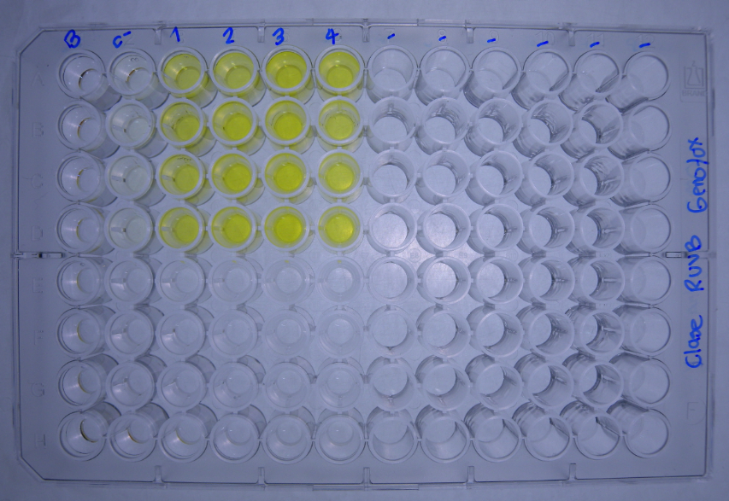
DATOS GENOTOXICIDAD (Radiacion UVB) |  |  | Dosis de radiacion J/m2
 |  | C- H2O no irradiado | 10.00 | 20.00 | 30.00 | 40.00 |  |  |  | No radiacion | 10.00 | 20.00 | 30.00 | 40.00
Bgal | 2019-02-27 | 0.0383 | 0.4268 | 0.0020 | 0.4201 | 0.3629 |  | U.E. Bgal | 2019-02-27 | 0.957 | 10.669 | 0.049 | 10.502 | 9.072
 |  | 0.0363 | 0.4215 | -0.0009 | 0.3828 | 0.3552 |  |  |  | 0.907 | 10.537 | -0.023 | 9.569 | 8.879
 |  | 0.0323 | 0.4200 | -0.0006 | 0.4049 | 0.3906 |  |  |  | 0.807 | 10.499 | -0.016 | 10.122 | 9.764
 |  | 0.0323 | 0.1293 | -0.0042 | 0.4039 | 0.3662 |  |  |  | 0.807 | 3.232 | -0.106 | 10.097 | 9.154
FA |  | 0.0212 | 0.0305 | 0.0513 | 0.0103 | 0.0112 |  | U.E Bgal media |  | 0.869 | 8.734 | -0.024 | 10.073 | 9.218
 |  | 0.0847 | 0.1045 | 0.0982 | 0.0964 | 0.0544 |  | D.E |  | 0.075 | 3.669 | 0.064 | 0.383 | 0.382
 |  | 0.0385 | 0.0298 | 0.0106 | 0.0103 | 0.0224 |  | E.E |  | 0.074 | 3.596 | 0.062 | 0.376 | 0.375
 |  | 0.0557 | 0.0426 | 0.0578 | 0.0328 | 0.0872
Bgal media |  | 0.035 | 0.349 | -0.001 | 0.403 | 0.369 |  |  |  | No radiacion | 10.00 | 20.00 | 30.00 | 40.00
D.E |  | 0.003 | 0.147 | 0.003 | 0.015 | 0.015 |  | U.E. FA | 2017-04-06 | 0.531 | 0.763 | 1.283 | 0.258 | 0.281
E.E |  | 0.003 | 0.144 | 0.002 | 0.015 | 0.015 |  |  |  | 2.118 | 2.613 | 2.456 | 2.411 | 1.361
Pasa media |  | 0.050 | 0.052 | 0.055 | 0.037 | 0.044 |  |  |  | 0.963 | 0.746 | 0.266 | 0.258 | 0.561
D.E |  | 0.027 | 0.036 | 0.036 | 0.041 | 0.034 |  |  |  | 1.393 | 1.066 | 1.446 | 0.821 | 2.181
E.E |  | 0.027 | 0.035 | 0.035 | 0.040 | 0.034 |  | U.E.Pasa media |  | 1.251 | 1.297 | 1.363 | 0.937 | 1.096
U.E. Bgal | 2019-02-27 | 0.957 | 10.669 | 0.049 | 10.502 | 9.072 |  | D.E |  | 0.677 | 0.890 | 0.897 | 1.018 | 0.856
 |  | 0.907 | 10.537 | -0.023 | 9.569 | 8.879 |  | E.E |  | 0.663 | 0.872 | 0.879 | 0.997 | 0.839
 |  | 0.807 | 10.499 | -0.016 | 10.122 | 9.764 |  |  |  |  |  |  |  |  |  |  | No radiacion | 10.00 | 20.00 | 30.00 | 40.00
 |  | 0.807 | 3.232 | -0.106 | 10.097 | 9.154 |  |  |  | No radiacion | 10.00 | 20.00 | 30.00 | 40.00 |  | U.E. FA |  | 144 | 242 | 49 | 53
U.E. FA |  | 0.531 | 0.763 | 1.283 | 0.258 | 0.281 |  | I | 16/2/2016 | 2.0 | 15.3 | 0.0 | 44.6 | 35.4 |  |  |  | 123 | 116 | 114 | 64
 |  | 2.118 | 2.613 | 2.456 | 2.411 | 1.361 |  |  |  | 0.5 | 4.4 | 0.0 | 4.4 | 7.2 |  |  |  | 77 | 28 | 27 | 58
 |  | 0.963 | 0.746 | 0.266 | 0.258 | 0.561 |  |  |  | 0.9 | 15.4 | -0.1 | 43.0 | 19.1 |  |  |  | 76 | 104 | 59 | NA
 |  | 1.393 | 1.066 | 1.446 | 0.821 | 2.181 |  |  |  | 0.6 | 3.3 | -0.1 | 13.5 | 4.6 |  | U.E.Pasa media |  | 105 | 122 | 62 | 58
U.E Bgal media |  | 0.869 | 8.734 | -0.024 | 10.073 | 9.218 |  | I |  | 1.0 | 9.6 | 0.0 | 26.4 | 16.6 |  | D.E |  | 34 | 89 | 37 | 6
D.E |  | 0.075 | 3.669 | 0.064 | 0.383 | 0.382 |  | D.E |  | 0.7 | 6.7 | 0.1 | 20.5 | 14.1 |  | E.E |  | 33 | 87 | 36 | 6
E.E |  | 0.074 | 3.596 | 0.062 | 0.376 | 0.375 |  | E.E |  | 0.7 | 6.5 | 0.1 | 20.1 | 13.8
 | 1 | 2 | 3
C- H2O no irradiado | 1.251
10,00 | 1.297
20,00 | 1.363
30,00 | 0.937
40,00 | 1.096
U.E.Pasa media |  | 1.251 | 1.297 | 1.363 | 0.937 | 1.096
D.E |  | 0.677 | 0.890 | 0.897 | 1.018 | 0.856
E.E |  | 0.663 | 0.872 | 0.879 | 0.997 | 0.839
R | 2019-02-27 | 1.8 | 14.0 | 0.0 | 40.7 | 32.3
 |  | 0.4 | 4.0 | 0.0 | 4.0 | 6.5
 |  | 0.8 | 14.1 | -0.1 | 39.2 | 17.4
 |  | 0.6 | 3.0 | -0.1 | 12.3 | 4.2
R |  | 0.9 | 8.8 | 0.0 | 24.0 | 15.1
D.E |  | 0.6 | 6.1 | 0.1 | 18.7 | 12.8
E.E |  | 0.6 | 6.0 | 0.0 | 18.3 | 12.6
I | 2019-02-27 | 2.0 | 15.3 | 0.0 | 44.6 | 35.4
 |  | 0.5 | 4.4 | 0.0 | 4.4 | 7.2
 |  | 0.9 | 15.4 | -0.1 | 43.0 | 19.1
 |  | 0.6 | 3.3 | -0.1 | 13.5 | 4.6
I |  | 1.0 | 9.6 | 0.0 | 26.4 | 16.6
D.E |  | 0.7 | 6.7 | 0.1 | 20.5 | 14.1
E.E |  | 0.7 | 6.5 | 0.1 | 20.1 | 13.8

 | 1 | 2 | 3
C- H2O no irradiado | 1.0
10,00 | 9.6
20,00 | 0.0
30,00 | 26.4
40,00 | 16.6

 |  |  |  |  |  |  | Tratamiento | U.BG | U.FA | FISOS |  | Prueba de Normalidad y Homocedasticidad
 |  |  |  |  |  |  | No radiacion | 0.869 | 1.251 | 1.0
 |  |  |  |  |  |  | 10.00 | 8.734 | 1.297 | 9.6 |  | No radiacion
 |  |  |  |  |  |  | 20.00 | -0.024 | 1.363 | 0.0 |  | 10.00
 |  |  |  |  |  |  | 30.00 | 10.073 | 0.937 | 26.4 |  | 20.00
 |  |  |  |  |  |  | 40.00 | 9.218 | 1.096 | 16.6 |  | 30.00
 |  |  |  |  |  |  |  |  |  |  |  | 40.00
 |  |  |  |  |  |  |  |  |  |  |  |  | U.BG | U.FA | FISOS
 |  |  |  |  |  |  |  |  |  |  |  | p_Levene

